Баг №2
Название ошибки | Шаги | Ожидаемый результат | Фактический результат | Ссылка
Отправка резюме при заполненных полях формы случайными данными | 1. Зайти на сайт http://suhorukov.com | Если форма некорректными данными, то при нажатии кнопки "Отправить" должны подсвечиваться красным все неврено заполненные поля. | Система выдала надпись "Резюме отправлено Спасибо за Ваше резюме! Мы свяжемся с Вами в ближайшее время!" | http://suhorukov.com/resume/add
 | 2. Перейти по ссылке "Отправить резюме" http://suhorukov.com/resume/add
 | 3. Заполнить форму случайными символами, например:
 | 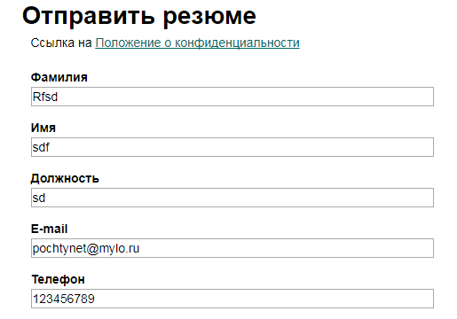
 | 4. Нажать кнопку "Отправить"

Баг №4
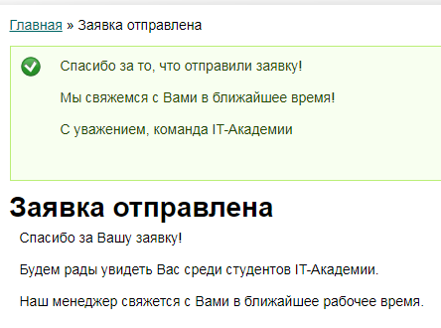
Название ошибки | Шаги | Ожидаемый результат | Фактический результат | Ссылка
Нет комментариев к полям, заполненным случайными некорретктынми данными, в полях формы "Заявка на обучение" | 1. Зайти на сайт http://suhorukov.com | Если форма заполнена некорректно, то при нажатии кнопки "Отправить нам заявку" должна быть предупреждающая надпись о корректности заполнения полей | Система приняла заявку (тем более, что в поле телефон не было ни одной цифры!) | http://suhorukov.com/all_forms/zayavka-na-obuchenie
 | 2. Перейти по ссылке "Записаться на курс" http://suhorukov.com/all_forms/zayavka-na-obuchenie
 | 3. Заполнить форму случайными символами, пока не закончится место в соответствующем поле, например:
 | 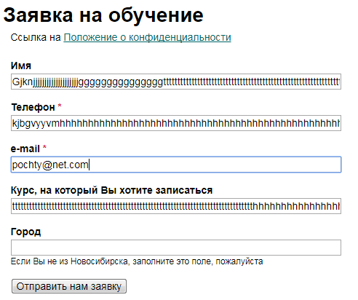
 | 4. Нажать кнопку "Отправить нам заявку"

